상품제안서
BIC® Stic 리사이클 플라스틱 360도 인쇄 볼펜 | 상품코드: S44666

 |  |  |  |  |  |  | 02-713-8555 | www.synergygift.co.kr
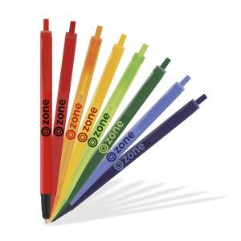 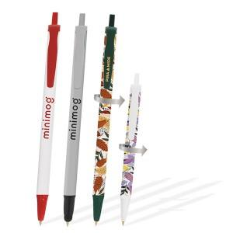 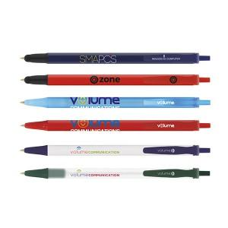

【상세/제작정보】 | <span style="font-size: 14pt;">※ 최소 주문 수량 500개, 납기 약 4~5주소요 됩니다.</span><br><br>

【인쇄/포장옵션】 | 실크 / 포장불가능

【공급단가】 | 수량 | 500~ | 1,000~ | 3,000~ | 5,000~ | 10,000~
*VAT별도 | Stic(일반형) | 2,290원 | 2,000원 | 1,970원 | 1,930원 | 1,900원
 | Stic(리사이클) | 2,690원 | 2,350원 | 2,310원 | 2,270원 | 2,230원
 | Stic,(믹스앤매치) | 2,690원 | 2,350원 | 2,310원 | 2,270원 | 2,230원
 | Stic (360도인쇄) | 3,690원 | 3,230원 | 3,170원 | 3,120원 | 3,060원

【상품 URL】 | https://www.synergygift.co.kr:443/src/goods_detail.php?gdno=44666

